Estadísticas
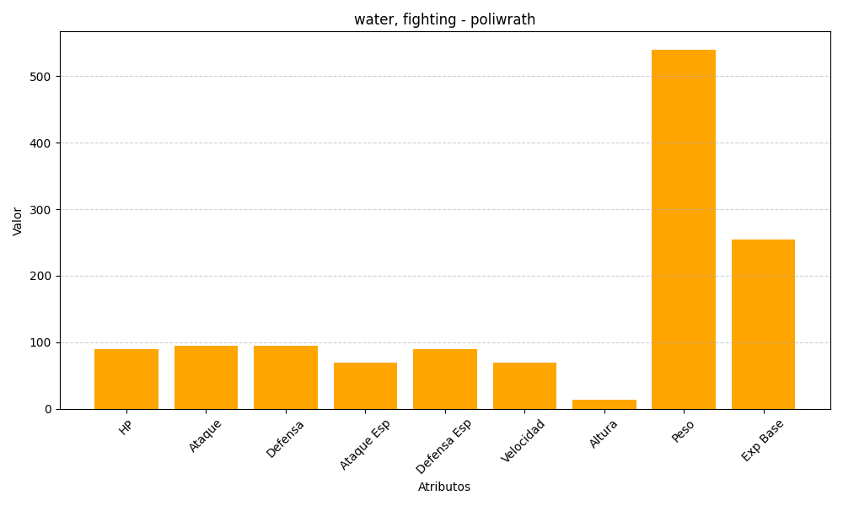
ID | Nombre | Tipo | HP | Ataque | Defensa | Ataque Especial | Defensa Especial | Velocidad | Altura | Peso | Experiencia Base
62 | poliwrath | water, fighting | 90 | 95 | 95 | 70 | 90 | 70 | 13 | 540 | 255

